მოსაპირკეთებელი მასალა
 |  |  |  |  | 1 | 2 | 3 | 4 | 5 | 6 | 7 | 8 | 9
N | დასახელება | ვიზუალიზაცია | აღწერა |  | დარბაზი | შეხვედრების ოთახი (3ც) | სალარო | შეხვედრების ოთახი(1ც) | საკრედიტო ოფიცრების ოთახი (2ც) | სამზარეულო | ჰოლი (2ც) | WC (2ც) | ხელსაბანის სივრცე | რაოდენობა (კვ.მ) | ფასი | „
ტიპი N1 | პოლირებული იატაკი |  |  |  | 115.78 | 14.78 | 5.52 | 10.86 | 27.80 | 3.63 | 6.37 | 2.85 | 3.93 | 191.52

 |  |  | Brand: | ALL - P GROUP
 |  |  | Collection: | პოლირებული იატაკი
 |  |  | Product Code: | ნაცრისფერი (ბეტონის ეფექტით)
 |  |  | Series:
 |  |  | Product Size:
 |  |  | Note:
 |  |  | Address: | მგალობლიშვილის ქუჩა N13
ტიპი N2 | პოლიმერული იატაკი |  |  |  | 11.99 | _ | _ | _ | _ | _ | _ | _ | _ | 11.99

 |  |  | Brand: | ALL - P GROUP
 |  |  | Collection: | პოლიმერული იატაკი
 |  |  | Product Code: | RAL 5002
 |  |  | Color:
 |  |  | Product Size:
 |  |  | Note:
 |  |  | Address: | მგალობლიშვილის ქუჩა N13
ტიპი N3 | ღებვა/კედელი |  |  |  | 100.00 | _ | _ | _ | 50.00 | 40.00 | 70.00 | _ | 25.00 | 285.00

 |  |  | Brand: | caparol
 |  |  | Collection: | 3D SYSTEM PLUS
 |  |  | Product Code: | off white 50
 |  |  | Color: | თეთრი
 |  |  | Product Size:
 |  |  | Note: | მოცემულია მასალის ზუსტი რაოდენობა, საჭიროა ადგილზე მოხდეს ზედმეტობით შეძენა
 |  |  | Address: | ზ. ფანასკერტელ-ციციშვილის ქ. N1ა
ტიპი N3 | ღებვა/ჭერი |  |  |  | 126.64 | 10.86 | _ | 10.86 | _ | _ | _ | _ | _ | 148.36

 |  |  | Brand: | caparol
 |  |  | Collection: | 3D SYSTEM PLUS
 |  |  | Product Code: | off white 50
 |  |  | Color: | თეთრი
 |  |  | Product Size:
 |  |  | Note: | მოცემულია მასალის ზუსტი რაოდენობა, საჭიროა ადგილზე მოხდეს ზედმეტობით შეძენა
 |  |  | Address: | ზ. ფანასკერტელ-ციციშვილის ქ. N1ა
ტიპი N4 | ღებვა |  |  |  | _ | 35.00 | _ | _ | 40.00 | _ | _ | _ | _ | 75.00

 |  |  | Brand: | caparol
 |  |  | Collection: | 3D SYSTEM PLUS
 |  |  | Product Code: | Patina 40
 |  |  | Color: | მწვანე
 |  |  | Product Size:
 |  |  | Note: | მოცემულია მასალის ზუსტი რაოდენობა, საჭიროა ადგილზე მოხდეს ზედმეტობით შეძენა
 |  |  | Address: | ზ. ფანასკერტელ-ციციშვილის ქ. N1ა
ტიპი N5 | ღებვა/კედელი და ჭერი |  |  |  | _ | _ | 30.00 | _ | _ | _ | _ | _ | _ | 30.00

 |  |  | Brand: | caparol
 |  |  | Collection: | 3D SYSTEM PLUS
 |  |  | Product Code: | grenadin 95
 |  |  | Color: | აგურისფერი
 |  |  | Product Size:
 |  |  | Note: | მოცემულია მასალის ზუსტი რაოდენობა, საჭიროა ადგილზე მოხდეს ზედმეტობით შეძენა
 |  |  | Address: | ზ. ფანასკერტელ-ციციშვილის ქ. N1ა
ტიპი N6 | დეკორატიული ლესვა |  |  |  | 50.00 | _ | _ | _ | 15.00 | _ | _ | _ | _ | 65.00

 |  |  | Brand: | caparol
 |  |  | Collection:
 |  |  | Product Code: | ლესვა (ბეტონის ეფექტით)
 |  |  | Color:
 |  |  | Product Size:
 |  |  | Note: | მოცემულია მასალის ზუსტი რაოდენობა, საჭიროა ადგილზე მოხდეს ზედმეტობით შეძენა
 |  |  | Address: | ზ. ფანასკერტელ-ციციშვილის ქ. N1ა
ტიპი N7 | კერამიკული ფილა |  |  |  | _ | _ | _ | _ | _ | 7.00 | _ | 27.00 | _ | 34.00

 |  |  | Brand: | Vitra
 |  |  | Collection: | იატაკის და კედლის ფილა
 |  |  | Product Code: | K50792080001VTE0
 |  |  | Color: | თეთრი მატი Ral 9016
 |  |  | Product Size: | 10×10
 |  |  | Note: | მოცემულია მასალის ზუსტი რაოდენობა, საჭიროა ადგილზე მოხდეს ზედმეტობით შეძენა
 |  |  | Address: | ზ. ფანასკერტელ-ციციშვილის ქ. N1ა
ტიპი N8 | სარკე |  |  |  | 16.50 | _ | _ | _ | _ | _ | _ | _ | 3.50 | 20.00

 |  |  | Brand: | სარკე
 |  |  | Collection:
 |  |  | Product Code:
 |  |  | Color:
 |  |  | Product Size:
 |  |  | Note:
 |  |  | Address:
სულ ჯამი |  |  |  |  |  |  |  |  |  |  |  |  |  |  | 0

გრძ.მ

გრძ.მ

ცალი

გრძ.მ

სანტექნიკის სპეციფიკაცია
N | დასახელება | ვიზუალიზაცია | აღწერა |  | PCS | ფასი | ჯამი
1 | ხელსაბანის შემრევი | 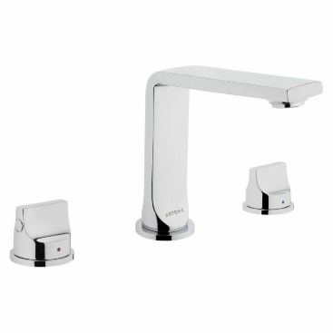 |  |  | 2 |  | 0

 |  |  | Brand: | VITRA
 |  |  | Product Name: | ხელსაბანის შემრევი Suit L 3
 |  |  | Product Code: | A42508EXP
 |  |  | Material: | _
 |  |  | Color: | ვერცხლისფერი - პრიალა
 |  |  | Product Size: | _
 |  |  | Note: | https://vitra.com.ge/ka/product/25454-basin-mixer-suit-l-for-3-hole-sink-a42508exp/
2 | ნიჟარის შემრევი | 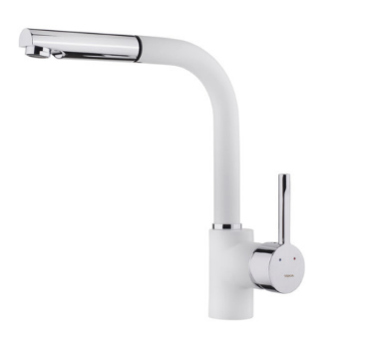 |  |  | 1 |  | 0

 |  |  | Brand: | TEKA - MAESTRO
 |  |  | Product Name: | შემრევი რეგულირებადი, მოსახსნელი დუშით
 |  |  | Product Code: | ARK 938 CHROME
 |  |  | Material: | უჟანგავი მეტალი
 |  |  | Color: | თეთრი
 |  |  | Product Size: | 40 მმXh-262 /289 მმXR-222 მმ
 |  |  | Note: | https://teka.ge/product/%e1%83%a1%e1%83%90%e1%83%9b%e1%83%96%e1%83%90%e1%83%a0%e1%83%94%e1%83%a3%e1%83%9a%e1%83%9d%e1%83%a1-%e1%83%a8%e1%83%94%e1%83%9b%e1%83%a0%e1%83%94%e1%83%95%e1%83%98-6/
3 | სამზარეულოს ნიჟარა | 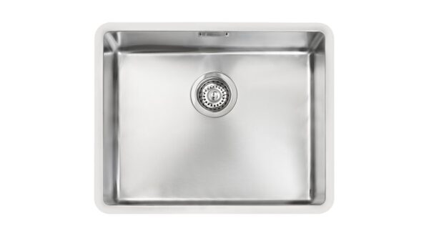 |  |  | 1 |  | 0

 |  |  | Brand: | TEKA - MAESTRO
 |  |  | Product Name: | უჟანგავი მეტალის ამოსაკრავი
 |  |  | Product Code: | BE LINEA R15 40.40
 |  |  | Material: | უჟანგავი მეტალი
 |  |  | Color: | მეტალი
 |  |  | Product Size: | 50 სმ X200 მმ x200 მმ
 |  |  | Note: | https://teka.ge/product/metalis-nijara-6/
4 | სამზარეულოში ჩასაშენებელი მაცივარი | 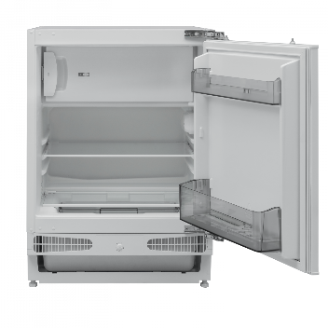 |  |  | 1 |  | 0

 |  |  | Brand: | ELIT ELECTRONICS
 |  |  | Product Name: | ჩასაშენებელი. ერთკარიანი. ნახევრად მშრალი მაცივარი
 |  |  | Product Code: | GRAETZ GRU1600
 |  |  | Material:
 |  |  | Color: | თეთრი
 |  |  | Product Size: | 81.8 სმX 59.5 სმX 54.8 cm.
 |  |  | Note: | https://ee.ge/msxvili-sayofacxovrebo-teqnika/macivari/macivari-graetz-gru1600
54 | უნიტაზი | 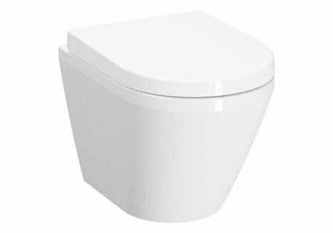 |  |  | 2 |  | 0

 |  |  | Brand: | VITRA
 |  |  | Product Name: | დასაკიდი უნიტაზი
 |  |  | Product Code: | 7040B001-0075
 |  |  | Material:
 |  |  | Color: | თეთრი
 |  |  | Product Size: | 50სმ
 |  |  | Note: | https://vitra.com.ge/ka/product/28027-hanging-toilet-integra-without-side-holes-50-cm-7040b001-0075/
 | სულ ჯამი |  |  |  |  |  | 0

